9-7言行脫序成案整理
編號 | 日期/事件 | 委員姓名 | 資料來源 | 事件內容 | 決議
1 | 2019/5/4林奕華服務處辦公室主任涉性侵 | 林奕華 | https://udn.com/news/story/7321/3793168《聯合報》 https://www.ettoday.net/news/20190503/1436700.htm#ixzz5n6lh0tUu 《ETtoday新聞雲》 https://www.youtube.com/watch?v=IzOi8LTHlL8《台灣壹週刊》 | 立法委員林奕華的林姓辦公室主任，遭人控訴涉嫌性侵害，由於涉案當事人背景是民意代表助理，因此轄區警分局不願透露相關細節，據了解，警方日前不但已受理報案，今天已依妨害性自主罪嫌，將林姓主任函送台北地檢署偵辦。林奕華辦公室則表示，林姓主任上個月19日已經離職，目前後續交由警方處理。 | 成案，待後續追蹤。
2 | 2019/5/28中選會人事同意權(李進勇)，院會水球大戰 | 賴士葆、沈智慧、黃昭順、費鴻泰、吳秉叡、鄭天財、顏寬恒、莊瑞雄、陳賴素美、何志偉、林德福、廖國棟、蔣萬安、曾銘宗、江啟臣、李彥秀 | https://www.youtube.com/watch?v=h7NNWFcDv54《台視新聞 TTV NEWS》 https://udn.com/news/story/11311/3839960《聯合新聞網》 https://www.chinatimes.com/realtimenews/20190528001763-260407?chdtv《中時電子報》 https://www.cna.com.tw/news/aipl/201905280026.aspx《中央社》 | 立法院處理中選會主委被提名人李進勇人事同意權案，藍綠兩黨爆發激烈衝突。賴士葆、沈智慧、黃昭順、費鴻泰、吳秉叡、鄭天財、顏寬恒、莊瑞雄、陳賴素美、何志偉、林德福、廖國棟、蔣萬安、曾銘宗、江啟臣、李彥秀等委員討論扣分。 | 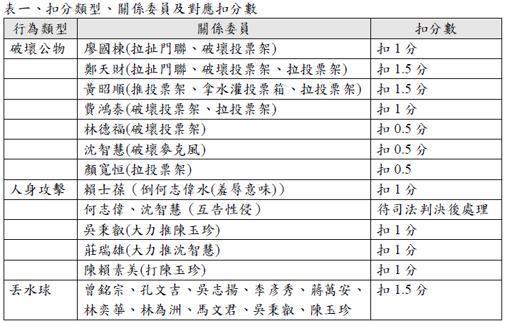 成案，扣分類型、關係委員及對應扣分數羅列如表一。
3 | 2019/6/17公投法修法三讀 立法院上演水球大戰 | 陳玉珍、林德福、孔文吉、顏寬恆、吳志揚、王育敏、廖國棟、鄭天財、童惠珍、曾銘宗、費鴻泰 | https://www.youtube.com/watch?v=0075Z1_Z9uY《三立LIVE新聞》 https://udn.com/news/story/6656/3877336《聯合新聞網》 https://www.upmedia.mg/news_info.php?SerialNo=65474《上報電子報》 https://news.ltn.com.tw/news/politics/breakingnews/2825260《自由時報》 https://www.cna.com.tw/news/aipl/201906175004.aspx《中央社》 | 公投法修法三讀 立法院上演水球大戰陳玉珍、林德福、孔文吉、顏寬恆、吳志揚、王育敏、廖國棟、鄭天財、童惠珍、曾銘宗、費鴻泰等委員討論扣分。 | 成案。陳玉珍、林德福、孔文吉、顏寬恆、吳志揚、王育敏、廖國棟、鄭天財、童惠珍、曾銘宗、費鴻泰等11位委員因丟水球各扣1.5分。
4 | 2019/4/11李進勇人事案（第二案事件發生前之兩次委員會排審衝突） | 立委數人 | https://www.cna.com.tw/news/firstnews/201904110037.aspx《中央社》 https://www.cna.com.tw/news/aipl/201904240024.aspx《中央社》 https://www.cna.com.tw/news/firstnews/201905285004.aspx《中央社》 | 4/11藍杯葛中選會主委同意案 李進勇進不了內政委員會；4/24中選會主委人事案 朝野立委會場對峙推擠；5/28中選會人事同意權投票中藍綠爆發多波推擠。 | 言行小組認為攻防還在國會議事攻防手段，本次未有個人脫序行為，建議提交正副院長黨團幹部會議討論。正副院長及黨團幹部評鑑小組認為，國民黨議事攻防應循民主程序，而非訴諸非理性之引發衝突的行為，予以扣國民黨黨團1分。
5 | 2019/4/24遭週刊指涉入掏空誠美材 蘇震清：股票取得無任何不法 | 蘇震清 | https://news.ltn.com.tw/news/society/breakingnews/2768701《自由時報》 https://www.upmedia.mg/news_info.php?SerialNo=61905 《上報》 https://www.cna.com.tw/news/firstnews/201904240212.aspx《中央社》 | 民進黨立委蘇震清遭週刊踢爆透過女助理當人頭買股票，涉嫌掏空誠美材公司，蘇震清為此赴台北地檢署，控告週刊負責人與記者共4人涉嫌妨害名譽。 | 待司法確認後再行討論。
6 | 2019/7/29綠黨控高潞以用助理獲400萬補助時力：若屬實就辭立委 | 高潞.以用.巴魕剌 | https://www.mirrormedia.mg/story/20190730inv001/ 《鏡周刊》 https://www.ettoday.net/news/20190730/1501857.htm《Ettoday新聞雲》 https://news.ltn.com.tw/news/politics/paper/1307462《自由時報》 https://www.cna.com.tw/news/firstnews/201907315008.aspx《中央社》 | 綠黨昨（29日）晚透過臉書指控，時代力量立委高潞以用的辦公室主任陳恩澤所經營的「台灣原住民族人文關懷協會」、「台灣創業育成產銷拓展中心協會」2個社團，在沒有實績狀況下獲得經濟部各200萬元，共400萬元的偏鄉設置綠能發電設備補助款。 | 暫不成案，其助理申請補助案於利衝法通過之前發生，並未違法。後續如有進一步發展，再做審議。

